Hoja1
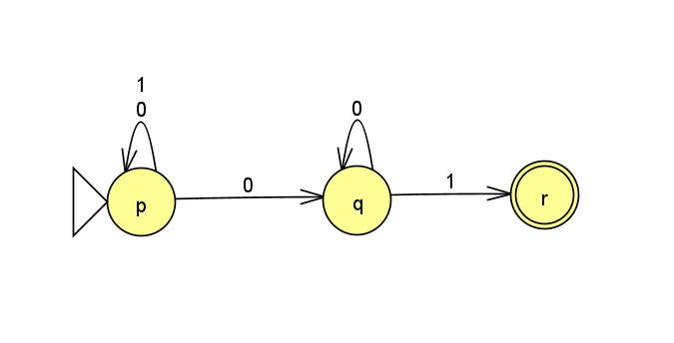
Ejercicio 1
Estado | 0 | 1
p | {p,q} | {p}
q | {q} | {r}
r | __ | __

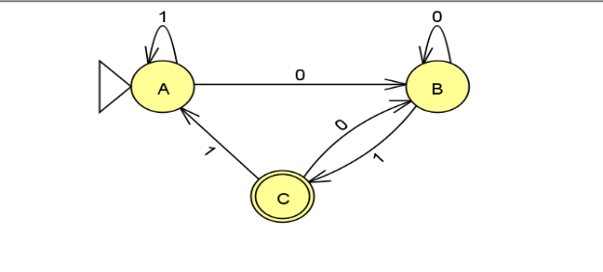
Letra | Estado | 0 | 1
A | p | B | A
B | pq | B | C
C | pr | B | A

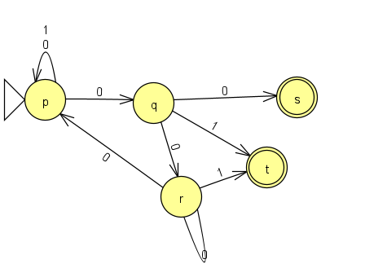
Ejercicio 2
Estado | 0 | 1
p | {p,q} | {p}
q | {r,s} | {t}
r | {p,r} | {t}
*s | __ | __
*t | __ | __
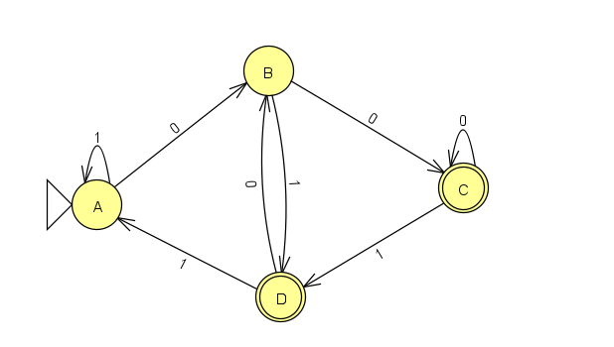
Letra | Estado | 0 | 1
A | p | B | A
B | pq | C | D
C | pqrs | C | D
D | pt | B | A

